Sheet1
0 | 1 | 1 | 3 | 5 | 4
5 | 1 | 4 | 7 | 4 | 6
3 | 2 | 1 | 3 | 2 | 5
1 | 3 | 4 | 5 | 6 | 7
0 | 2 | 3 | 4 | 3 | 6

k

 | vĩ dụ: tổ chức đồ của 1 ảnh mức xám |  |  |  |  |  |  |  | 7
 |  |  |  |  |  |  |  |  | 6
 | 0 | 1 | 1 | 2 | 4 |  |  |  | 5
 | 2 | 1 | 0 | 0 | 2 |  |  |  | 4
 | 5 | 2 | 0 | 0 | 4 |  |  |  | 3
 | 1 | 1 | 2 | 4 | 1 |  |  |  | 2
 |  |  |  |  |  |  |  |  | 1
 | k | 0 | 1 | 2 | 3 | 4 | 5 |  | 0
 | h(k) | 5 | 6 | 5 | 0 | 3 | 1 |  |  | 0 | 1 | 2 | 3 | 4 | 5

 | g(x,y) = f(x,y) + c |  |  |  | ảnh 16 mức xám => 0 đến 15

 | 0 | 1 | 1 | 2 | 4 |  | f(x,y) =
 | 2 | 1 | 0 | 0 | 2
 | 5 | 2 | 0 | 0 | 4 |  |  |  |  |  |  | Column1 | Column2 | Tuổi | Quê | Hai | Ba | Tư | Năm | Sáu | Bảy | CN | Tổng | KPI | %
Xóa All ❌
 | 1 | 1 | 2 | 4 | 1 |  |  |  |  |  |  | 1 | Vĩnh | 21 | HG |  |  |  |  |  |  |  |  | 23 | |||||||||||||||||||||||
 |  |  |  |  |  |  |  |  |  |  |  | 2 | Ngạn | 21 | KG |  |  |  |  |  |  |  |  | 17 | |||||||||||||||||
 | c = -2 |  | tính theo dòng/hàng dựa trên công thức g(x,y) |  |  |  |  |  |  |  |  | 3 | Tuấn | 20 | ĐT |  |  |  |  |  |  |  |  | 12 | ||||||||||||
 | c = 12 |  | Kết quả c=12 👉🏽👉🏽 |  | 12 | 13 | 13 | 14 | 15 |  |  | 4 | Tánh | 21 | VL |  |  |  |  |  |  |  |  | 30 | ||||||||||||||||||||||||||||||
 | sáng ? |  |  |  | 14 | 13 | 12 | 12 | 14 |  |  | 5 | Vĩ | 21 | TG |  |  |  |  |  |  |  |  | 15 | |||||||||||||||
 | tối ? |  |  |  | 15 | 14 | 12 | 12 | 15 |  |  | 6 | Phúc | 21 | ĐT |  |  |  |  |  |  |  |  | 23 | |||||||||||||||||||||||
 |  |  |  |  | 13 | 13 | 14 | 16 | 13

 |  |  | nếu tính theo công thức mà nhỏ hơn 0 thì sẽ cắt nó về 0
 |  |  | Kết quả c= -2 👉🏽👉🏽 |  | 0 | 0 | 0 | 0 | 2
 |  |  |  |  | 0 | 0 | 0 | 0 | 0
 |  |  |  |  | 3 | 0 | 0 | 0 | 2
 |  |  |  |  | 0 | 0 | 0 | 2 | 0

 | g(x,y) = f(x,y) * c

 | 0 | 1 | 1 | 2 | 4
 | 2 | 1 | 0 | 0 | 2
 | 5 | 2 | 0 | 0 | 4
 | 1 | 1 | 2 | 4 | 1

 | c=0,8? |  | tính theo dòng/hàng dựa trên công thức g(x,y)
 | c=3? |  | Kết quả c=0.8👉🏽👉🏽 |  | 0 | 1 | 1 | 2 | 3
 |  |  |  |  | 2 | 1 | 0 | 0 | 2
 |  |  |  |  | 4 | 2 | 0 | 0 | 3
 |  |  |  |  | 1 | 1 | 2 | 3 | 1

 |  |  | nếu tính theo công thức mà nhỏ hơn 0 thì sẽ cắt nó về 0
 |  |  | Kết quả c= 3 👉🏽👉🏽 |  | 0 | 3 | 3 | 6 | 2
 |  |  |  |  | 6 | 3 | 0 | 0 | 6
 |  |  |  |  | 15 | 6 | 0 | 0 | 12
 |  |  |  |  | 3 | 3 | 6 | 12 | 3

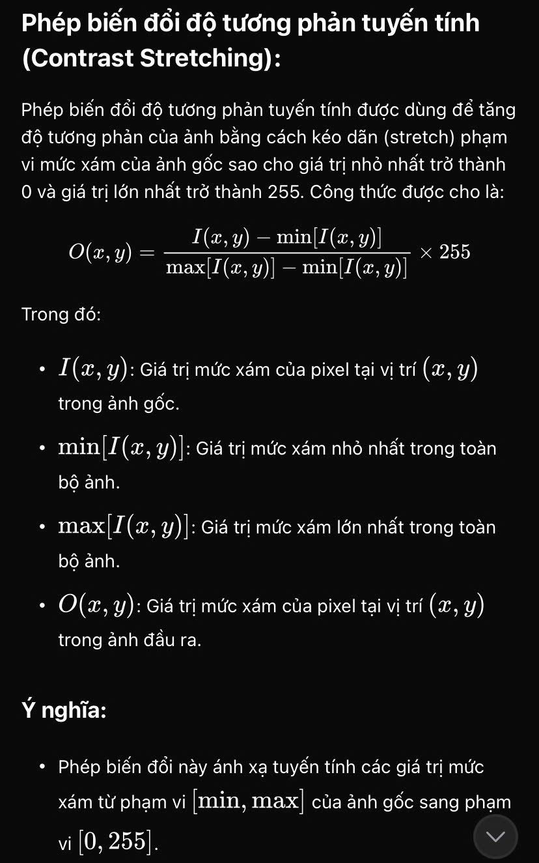
 | Cải thiện độ tương phản: biến đổi tuy tính tổ chức đồ
 | 2 | 3 | 3 | 2
 | 4 | 2 | 4 | 3
 | 3 | 2 | 3 | 5
 | 2 | 4 | 2 | 4

 | min[I(x,y)] = 2
 | ax[I(x,y)] = 5

 | Tính O(x,y)? |  | Nhân 9 vì đề cho 10 mức xám 0->9
 | I(1;1,2,3,4):
 | O(1,1) = (2-2/3)*9 = |  |  | 0
 | O(1,2) = (3-2/3)*9 = |  |  | 3
 | O(1,3) = (3-2/3)*9 = |  |  | 3
 | O(1,4) = (2-2/3)*9 = |  |  | 0
KQ | 0 | 3 | 3 | 0
 | 6 | 0 | 6 | 3
 | 3 | 0 | 3 | 9
 | 0 | 6 | 0 | 6

 |  | Đề
 |  | 2 | 3 | 3 | 2
 |  | 4 | 2 | 4 | 3
 |  | 3 | 2 | 3 | 5
 |  | 2 | 4 | 2 | 4

 | Cân bằng tổ chức đồ
 | x | 0 | 1 | 2 | 3 | 4 | 5 | 6 | 7 | 8 | 9 |  | GHI CHÚ:
 | h(x) | 0 | 0 | 6 | 5 | 4 | 1 | 0 | 0 | 0 | 0 |  | 16 là tổng số trong ô màu vàng
 | hn(x) | 0/16 | 0/16 | 6/16 | 5/1t6 | 4/16 | 1/16 | 0 | 0 | 0 | 0
 | Cn(x) | 0/16 | 0/16 | 6/16 | 11/16 | 15/16 | 16/16 | 1 | 1 | 1 | 1 | dòng này là cộng dồn từ từ
 | O(x) | 0 | 0 | 3 | 6 | 8 | 9 | 9 | 9 | 9 | 9 | dòng này lấy chẵn

 |  |  | Cho ảnh I có 10 mức xám như bảng bên dới. Hãy sử dụng giải thuật cân bằng tự động độ tương phản của ảnh
 |  |  | 4 | 3 | 1 | 0 | 2
 |  |  | 1 | 2 | 8 | 9 | 8
 |  |  | 1 | 6 | 5 | 0 | 2
 |  |  | 3 | 3 | 4 | 8 | 7
 |  |  | 1 | 0 | 4 | 6 | 5 |  | L=10

 | x | 0 | 1 | 2 | 3 | 4 | 5 | 6 | 7 | 8 | 9
 | h(x) | 3 | 4 | 3 | 3 | 3 | 2 | 2 | 1 | 3 | 1 | tần suất xuất hiện
 | hn(x) | 3/25 | 4/25 | 3/25 | 3/25 | 3/25 | 2/25 | 2/25 | 1/25 | 3/25 | 1/25 | tần suất chuẩn hóa = |  | h(x)/25
 | Cn(x) | 3/25 | 7/25 | 10/25 | 13/25 | 16/25 | 18/25 | 20/25 | 21/25 | 24/25 | 25/25 | hàm tích lủy chuẩn hóa =
 | O(x) | 1 | 3 | 4 | 5 | 6 | 6 | 7 | 8 | 9 | 9 | Mức xám mới = |  | Cn(x)*(L-1)

 |  | Thượng thông
 |  | Tích Chập (convolution)
 |  | 62 | 68 | 97 | 145 | 148 | 175 |  |  |  |  |  | 0 | 0 | 0 | 0 | 0 | 0
 |  | 66 | 70 | 95 | 142 | 146 | 176 |  | 0 | 1 | 0 |  | 0 | 17 | 19 | -47 | 22 | 0
 |  | 66 | 68 | 90 | 135 | 140 | 172 | * | 1 | -4 | 1 | = | 0 | 18 | 22 | -39 | 27 | 0
 |  | 64 | 64 | 84 | 129 | 134 | 168 |  | 0 | 1 | 0 |  | 0 | 22 | 35 | -33 | 29 | 0
 |  | 63 | 62 | 88 | 130 | 128 | 166 |  |  |  |  |  | 0 | 27 | 9 | -48 | 43 | 0
 |  | 62 | 60 | 85 | 127 | 125 | 163 |  |  | M |  |  | 0 | 0 | 0 | 0 | 0 | 0

 |  |  |  | I

 |  | Hạ Thông

 |  | 62 | 68 | 97 | 145 | 148 | 175 |  |  |  |  |  | 0 | 0 | 0 | 0 | 0 | 0
 |  | 66 | 70 | 95 | 142 | 146 | 176 |  | 1/9 | 1/9 | 1/9 |  | 0 | 75.777777778 | 101.11111111 | =(E150*1/9)+(F150*1/9)+(G150*1/9)+(E151*1/9)+(F151*1/9)+(G151*1/9)+(E152*1/9)+(F152*1/9)+(G152*1/9) | 153 | 0
 |  | 66 | 68 | 90 | 135 | 140 | 172 | * | 1/9 | 1/9 | 1/9 | = | 0 | 74 | 97 | 122 | 149 | 0
 |  | 64 | 64 | 84 | 129 | 134 | 168 |  | 1/9 | 1/9 | 1/9 |  | 0 | 72 | 94 | 118 | 145 | 0
 |  | 63 | 62 | 88 | 130 | 128 | 166 |  |  | M |  |  | 0 | 70 | 92 | 114 | 141 | 0
 |  | 62 | 60 | 85 | 127 | 125 | 163 |  |  |  |  |  | 0 | 0 | 0 | 0 | 0 | 0
 |  |  |  | I

 |  | 65 | 71 | 167 | 148 | 151 | 178
 |  | 69 | 89 | 158 | 145 | 149 | 179 |  | 0 | 1 | 0 |  | -1 | 0 | 1
 |  | 169 | 160 | 163 | 140 | 78 | 75 |  | 1 | -4 | 1 |  | -2 | 0 | 2
 |  | 167 | 161 | 178 | 143 | 80 | 71 |  | 0 | 1 | 0 |  | -1 | 0 | 1
 |  | 55 | 79 | 179 | 133 | 131 | 169
 |  | 98 | 80 | 175 | 130 | 128 | 166 |  |  | M1 |  |  |  | M2

 |  |  |  | Ảnh 1
 |  |  |  |  |  |  |  |  | 102

 |  |  |  |  |  |  | 102 | -68 | 15 | -43
 |  |  |  |  |  |  | -58 | -16 | -31 | 132 |  | -274 | -169 | 119 | -33
 |  |  |  |  |  |  | -60 | -66 | -41 | 103 |  | -88 | 2 | 277 | 168
 |  |  |  |  |  |  | 159 | -151 | 51 | -14 |  | -140 | 2 | 329 | 173
 |  |  |  |  |  |  |  | M1 |  |  |  | -336 | -140 | 241 | -36
 |  |  |  |  |  |  |  |  |  |  |  |  |  | M2

 | Câu 2: | Cho ảnh 2 với 8 mức xám, hãy áp dụng giải thuật tuần tự đêr tiến hành tìm ngưỡng tự động với T khởi điểm = 1
 |  | 1 | 0 | 2 | 3 | 6 | 1
 |  | 7 | 4 | 2 | 1 | 3 | 4
 |  | 6 | 0 | 1 | 4 | 5 | 2
 |  | 0 | 1 | 5 | 4 | 4 | 3
 |  | 2 | 3 | 5 | 2 | 0 | 5
 |  | 1 | 6 | 4 | 7 | 4 | 7
 |  |  |  | Ảnh 2
 |  | Dựa vào ngưỡng vừa tìm được, hãy tiến hành phân ngưỡng cho ảnh 2

